상품제안서
스피디 가정용 20W C타입 1포트 고속 분리형 충전기④(케이블 포함) | 상품코드: F25411

 |  |  |  |  |  |  | 02-412-0044 | www.easy1.co.kr
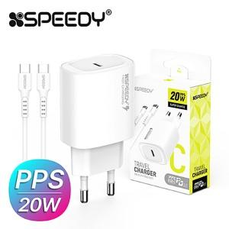

【상세/제작정보】

【인쇄/포장옵션】 | 레이저 / 포장지포장

【공급단가】 | 수량 | 200~ | 500~ | 1,000~ | 3,000~ | 5,000~
*VAT별도 | 단가 | 3,000원 | 2,950원 | 2,880원 | 2,800원 | 2,760원

【상품 URL】 | http://www.easy1.co.kr/src/goods_detail.php?gdno=25411

